2018_08_data
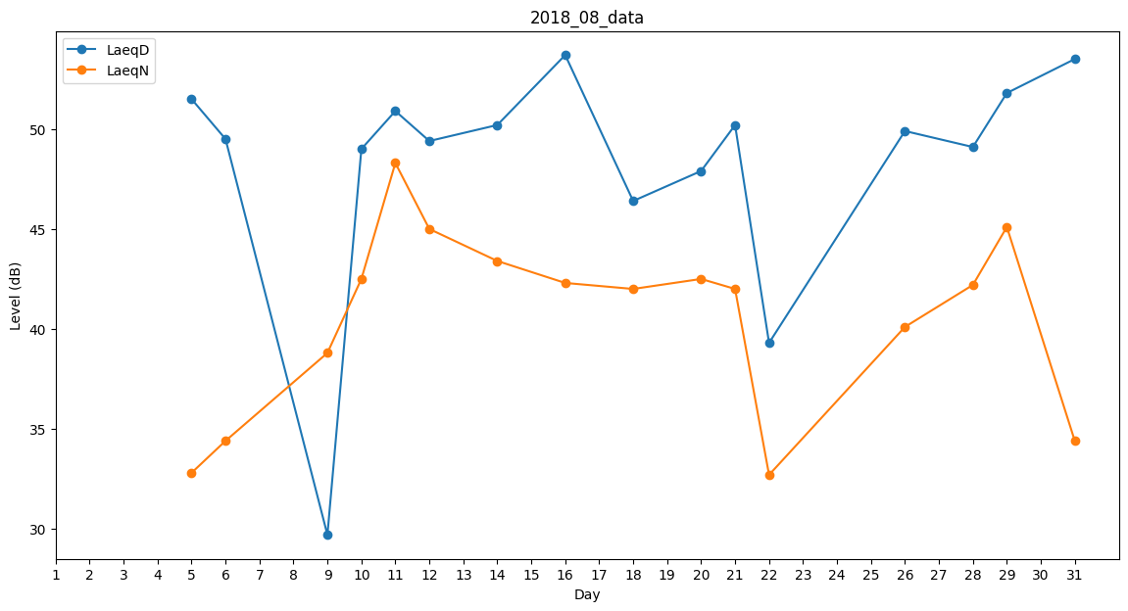
Day | LaeqD | LaeqN
1 | 0 | 0
2 | 37 | 0
3 | 49.4 | 0
4 | 49.6 | 0
5 | 51.5 | 32.8
6 | 49.5 | 34.4
7 | 48.2 | 0
8 | 41.3 | 0
9 | 29.7 | 38.8
10 | 49 | 42.5
11 | 50.9 | 48.3
12 | 49.4 | 45
13 | 44.7 | 0
14 | 50.2 | 43.4
15 | 52.9 | 0
16 | 53.7 | 42.3
17 | 0 | 0
18 | 46.4 | 42
19 | 48.1 | 0
20 | 47.9 | 42.5
21 | 50.2 | 42
22 | 39.3 | 32.7
23 | 42 | 0
24 | 47.1 | 0
25 | 49.8 | 0
26 | 49.9 | 40.1
27 | 49.2 | 0
28 | 49.1 | 42.2
29 | 51.8 | 45.1
30 | 31.4 | 0
31 | 53.5 | 34.4

